Начало
Объем графического файла

Фамилия | Для ввода текста щелкните два раза мышкой на ячейке
Имя
Класс


Перейти к заданиям

Задания
Решите задачу и введите ответ. В ячейку запишите только число. Для заданий № 3, 4 решение запишите в тетрадь.
Задание № 1
Для хранения информации о цвете одного пикселя требуется 7 бит. Сколько цветов в палитре? | Введите ответ

Задание № 2
Сколько бит памяти требуется для кодирования одного пикселя 4-цветного изображения? | Введите ответ
 |  | бит

Задание № 3 (рабочая тетрадь № 142)
Какой минимальный объем видеопамяти в Кбайтах требуется для хранения графического изображения, занимающего область экрана 512 х 512 пикселей, где каждая точка может иметь один из 256 цветов? | Введите ответ
 |  | Кбайт

Задание № 4 (рабочая тетрадь № 149)
Для хранения растрового изображения размером 64 х 64 пикселя отвели 512 байт памяти. Сколько цветов в палитре изображения? | Введите ответ

Результаты

Результаты
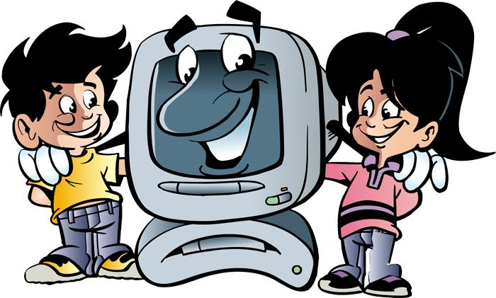
Вы набрали | 0 | баллов из 4

